Moore
Practica: | 3.- Contador 74163 y Registor de desplazamiento 74194
Docente: | Lara Camacho Evangelina
Alumnos: | Gomez Cardenas Emmanuel Alberto |  |  | 1261509
 | Leon Romero Pablo Constantino |  |  | 1253171

DIAGRAMA Y TABLA DE TRANSCICION DE ESTADOS

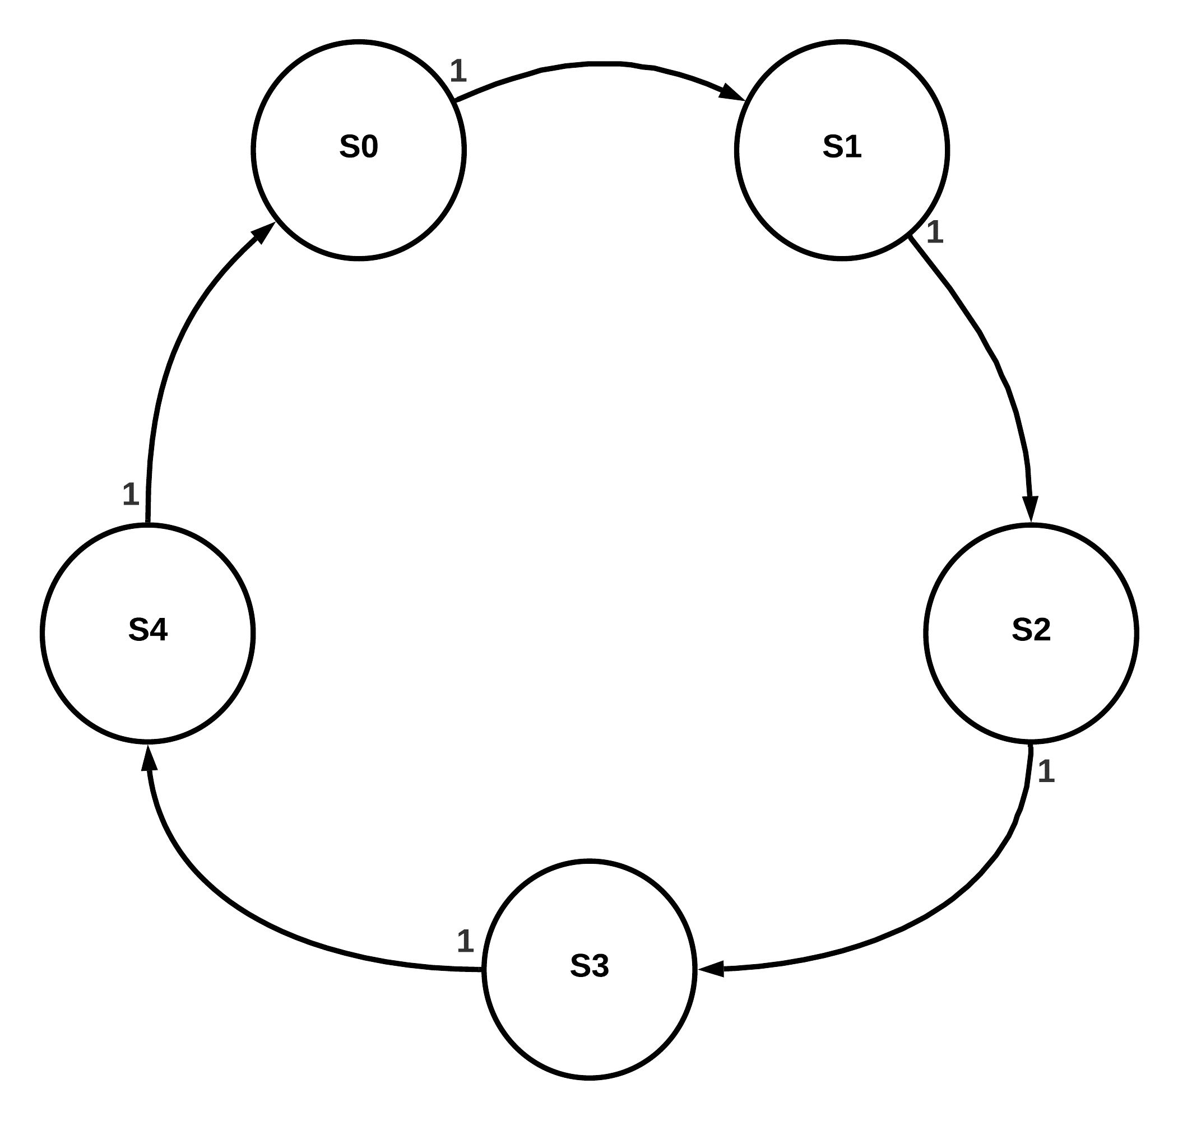
 |  |  | Tabla De transicion |  | Estado | Y2Y1Y0
 |  |  | ESTADO | ESTADO | S0 | 000
 |  |  | Actual | Proximo | S1 | 001
 |  |  | 000 | 001 | S2 | 010
 |  |  | 001 | 010 | S3 | 011
 |  |  | 010 | 011 | S4 | 100
 |  |  | 011 | 100
 |  |  | 100 | 000
 |  |  | 101 | 000
 |  |  | 110 | 000
 |  |  | 111 | 000

TABLAS FLIP FLOPS D

Transicion de estados |  |  | Transicion de estados |  | Transicion de estados
Y2 | X = 1 |  | Y1 | X = 1 | Y0 | X = 1
Y2Y1Y0 | Y2 |  | Y2Y1Y0 | Y1 | Y2Y1Y0 | Y0
000 | 0 |  | 000 | 0 | 000 | 1
001 | 0 |  | 001 | 1 | 001 | 0
010 | 0 |  | 010 | 1 | 010 | 1
011 | 1 |  | 011 | 0 | 011 | 0
100 | 0 |  | 100 | 0 | 100 | 0
101 | 0 |  | 101 | 0 | 101 | 0
110 | 0 |  | 110 | 0 | 110 | 0
111 | 0 |  | 111 | 0 | 111 | 0

MAPAS DE KARNAUGH

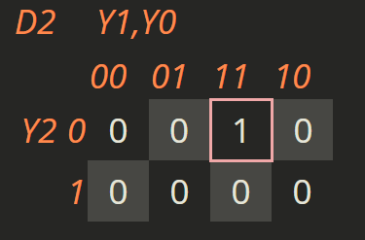
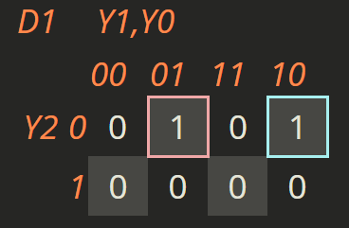
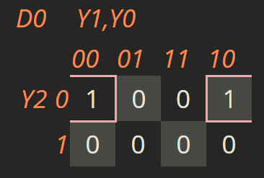

D2(Y2, Y1, Y0) = Y2'Y1Y0 |  | D1(Y2, Y1, Y0) = Y2'Y1'Y0 + Y2'Y1Y0' |  |  | D0(Y2, Y1, Y0) = Y2'Y0'

Mealy
Practica: | 2.- Circuitos Secuenciales de los Modelos Moore y Mealy
Docente: | Lara Camacho Evangelina
Alumnos: | Gomez Cardenas Emmanuel Alberto |  |  | 1261509
 | Leon Romero Pablo Constantino |  |  | 1253171

SECUENCIA 11011 y 11001 CON TRASLAPE, MEALY

DIAGRAMA Y TABLA DE TRANSCICION DE ESTADOS
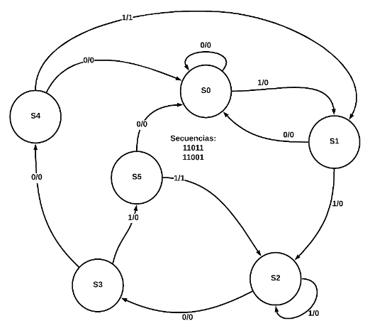
 |  |  | Tabla De transicion |  |  |  | Estado | Y2Y1Y0
 |  |  | ESTADO | Proximo Estado (Q2, Q1, Q0) |  | Salidas | S0 | 000
 |  |  | Actual | X = 0 | X = 1 | (Z1, Z0) | S1 | 001
 |  |  | 000 | 000 | 001 | 00 | S2 | 010
 |  |  | 001 | 000 | 010 | 00 | S3 | 011
 |  |  | 010 | 011 | 010 | 00 | S4 | 100
 |  |  | 011 | 110 | 100 | 00 | S5 | 101
 |  |  | 100 | 000 | 101 | 00 | S6 | 110
 |  |  | 101 | 011 | 010 | 01 | S7 | 111
 |  |  | 110 | 000 | 111 | 00
 |  |  | 111 | 000 | 010 | 10

TABLAS FLIP FLOPS D

Transicion de estados |  |  |  | Transicion de estados |  |  | Transicion de estados |  |  | Salida
Y2 | X = 0 | X = 1 |  | Y1 | X = 0 | X = 1 | Y0 | X = 0 | X = 1 | Actual | Salida
Y2Y1Y0 | Y2 | Y2 |  | Y2Y1Y0 | Y1 | Y1 | Y2Y1Y0 | Y0 | Y0 | Q2 Q1 Q0 | Z1 Z0
000 | 0 | 0 |  | 000 | 0 | 0 | 000 | 0 | 1 | 000 | 00
001 | 0 | 0 |  | 001 | 0 | 1 | 001 | 0 | 0 | 001 | 00
010 | 0 | 0 |  | 010 | 1 | 1 | 010 | 1 | 0 | 010 | 00
011 | 1 | 1 |  | 011 | 1 | 0 | 011 | 0 | 0 | 011 | 00
100 | 0 | 1 |  | 100 | 0 | 0 | 100 | 0 | 1 | 100 | 00
101 | 0 | 0 |  | 101 | 1 | 1 | 101 | 1 | 0 | 101 | 01
110 | 0 | 1 |  | 110 | 0 | 1 | 110 | 0 | 1 | 110 | 00
111 | 0 | 0 |  | 111 | 0 | 1 | 111 | 0 | 0 | 111 | 10

MAPAS DE KARNAUGH

 |  |  |  |  |  |  |  |  |  | Z1

